Rodokmen - Přímá linie
Zde vyplňte veškeré údaje o předcích, které chcete do rodokmenu zahrnout. V případě,
že vynecháte některý údaj volný, zůstane v obrazu toto pole prázdné. Vyplněný dokument
zašlete společně s Vaší objednávkou jako přílohu na stránce produktu

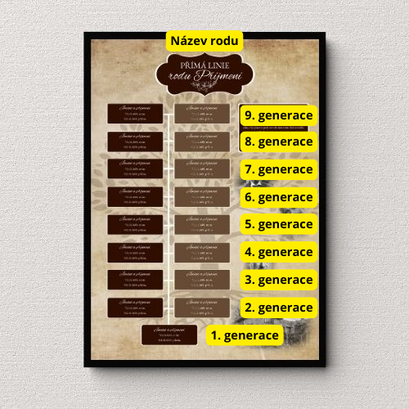
 | Jméno a příjmení | Datum + místo narození | Datum + místo/příčina úmrtí | Datum oddání | Další info (např. povolání)
1. Generace
2. Generace (otec)
2. Generace (matka)
3. Generace (otec)
3. Generace (matka)
4. Generace (otec)
4. Generace (matka)
5. Generace (otec)
5. Generace (matka)
6. Generace (otec)
6. Generace (matka)
7. Generace (otec)
7. Generace (matka)
8. Generace (otec)
8. Generace (matka)
9. Generace (otec)
9. Generace (matka)

Název rodu ...

